Registro CIGCN
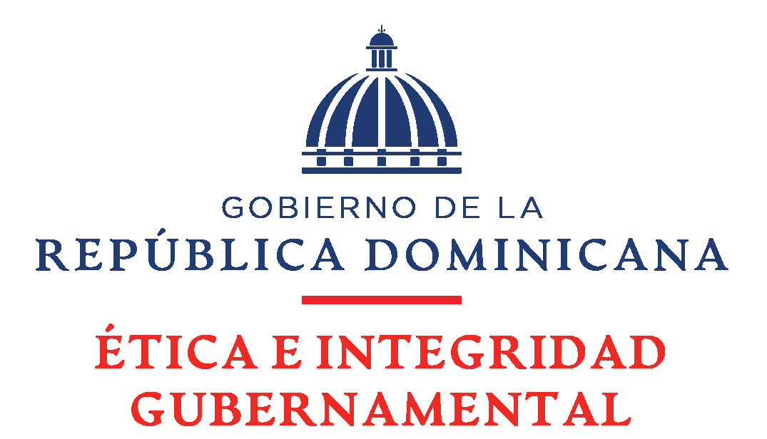
Dirección General de Ética e Integridad Gubernamental
Dirección Ética e Integridad Gubernamental

DATOS GENERALES DE LOS MIEMBROS DE COMISIÓN DE INTEGRIDAD GUBERNAMENTAL Y CUMPLIMIENTO NORMATIVO
Institución: Programa Supèrate |  |  |  |  |  | Nombre Máxima Autoridad: Gloria Reyes
Coordinador/a general CIGCN: |  |  | N/A |  |  | Cargo Máxima Autoridad : Directora General
Coordinador/a ejecutivo CIGCN: |  |  | ANDRES FELICIANO |  |  | Cantidad de servidores públicos: 3,527
No. | Posición en la CIGCN | Nombres | Cédula / Pasaporte | Cargo institucional | Correo Electrónico Personal | Correo Electrónico | Teléfono | Comentarios
1 | Representante del Grupo Ocupacional 1 | GENRRY HENRIQUEZ | N/A | Mensajero Interno | henry.01disla@gmail.com | ge.henriquez@superate.gob.do | 829-892-2586
2 | Representante del Grupo Ocupacional 2 | ADELINE PIERRE | N/A | Recepcionista | Pierreadeline431@gmail.com | a.pierre@superate.gob.do | 829-569-1009
3 | Representante del Grupo Ocupacional 3 | MOISES GALVA | N/A | Tecnico de Recurdos Humanos | moiseslorenzo121@gmail.com | mo.galva@superate.gob.do | 829-619-5914
4 | Representante del Grupo Ocupacional 4 | YESSICA MARIA JAQUEZ REYES | N/A | Coordinadora de Capacitacion y Desarrollo, Direccion de Recursos | y.jaquez@superate.gob.do | y.jaquez@superate.gob.do | 849-630-6327
5 | Representante del Grupo Ocupacional 5 | ANDRES FELICIANO | N/A | Coordinador de Nominas | a.feliciano@superate.gob.do | a.feliciano@superate.gob.do | 829-626-2126
6 | Cuerpo técnico | PRISCILA OCUMAREZ | N/A | Responsable de Acceso a la Información (RAI) | licda.ocumarez@hotmail.com | p.ocumarez@superate.gob.do | 809-534-2105
7 | Cuerpo técnico | FERNANDO PICHARDO | N/A | Responsable de Presupuesto | f.pichardo@superate.gob.do> | f.pichardo@superate.gob.do | 809-383-6995
8 | Cuerpo técnico | ANA ROSA VALENTIN | N/A | Responsable de Activos Fijos | ar.Valentin1977@gmail.com | a.valentin@superate.gob.do | 829- 568-8412
9 | Cuerpo técnico | JOHANNA PAOLA RICHETTI | N/A | Responsable de Registro de Contrato del Área Jurídica | Prichettiu@gmail.com | j.richetti@superate.gob.do | 829-870-3520

 | Observaciones:

